支援策一覧
...
 |  |  | 08 1社あたりの 予算額 | 09 1社あたりの 事業期間 | 10 補助率や利率等 |  |  | 11 08以外の事業者負担 | 12 募集時期 | 13 決定時期 | 14 審査の有無，審査方法
アーリー | ミドル | レイター |  |  | 10_1_補助率 | 10_2_利率 | 10_3_その他 |  |  |  | 14_1_有無 | 14_2_審査の方法
○ | ○ | ○ | 10「補助率や利率等」が上限 | 初めて交付決定を受けた月の翌月から起算して3年を限度とする。 | 【補助率】2分の1 【上限額】5万円/月 | － | － | － | 随時 | 随時 | 有り | 05の要件に関する審査を行う。
○ | ○ | ○ |  |  |  |  |  | 経営課題や求人ニーズの明確化、プロ拠点の活用においては、一切費用はかからない。ただし、民間人材ビジネス事業者を活用して人材を採用した際、その成約に基づく紹介手数料や利用料について、当該事業者への支払いが発生する場合がある。 | 随時 |  | 無し
○ | ○ | ○ | 300万円程度 | 3か月程度 |  |  |  | 無し | 令和5年5月～6月（予定） | 令和5年6月（予定） | 有り | 書面審査・必要に応じてヒアリング
○ | × | × |  |  |  |  |  |  | 令和5年6月以降（予定） | 令和5年6月以降（予定）
○ | ○ | ○ |  |  |  |  |  |  | 令和5年6月以降（予定） | 令和5年6月以降（予定）
○ | ○ | ○ | 10「補助率や利率等」参照 | 入居開始から起算して５年を限度 | 一 入居後１年未満 ５００円 二 入居後１年以上３年未満 ４００円 三 入居後３年以上５年未満 ３００円 |  |  | － | 随時 | 随時 | 有り | ５の要件に関する審査のみ。ただし、入居そのものに関する審査は中小企業基盤整備機構で実施される。
× | ○ | × | 補助上限額200万円 | 令和5年4月1日から令和6年2月29日まで | 通常枠 補助率3分の2 特別枠 補助率4分の3 |  |  |  | 一般募集コース 4/10～5/31 フォローアップコース 6/1～10/31 | 一般募集コース 7月上旬 フォローアップコース 随時 | 有り | 審査基準に基づき、専門家等による書面審査及び面接審査（一般募集コースのみ）を実施の上、採択者を決定する
○ | ○ | ○ | 上限額150万円（マッチング手数料及びプロ人材の旅費） | 6カ月～8ヵ月程度 |  |  |  | プロ人材の人件費（6カ月間でおおよそ60 万円～120 万円程度） | 一次公募 4/10～6/9 二次公募 6/12～7/13 | 一次公募分 6/19 二次公募分 7/20 | 有り | 専門家等を交えた提出書類に基づくヒアリング審査により採択者を決定する
○ | ○ | ○ | － | － | － | － | － | － | 次回選定時期は未定。 過去2020年11月に初回選定、2022年12月に2次選定を実施。 | － | 有り | 次回選定内容は未定。 参考までに、2022年12月に実施した2次選定時の審査プロセスは下記のとおり。 推薦機関（自治体、金融機関、VC、支援機関等）からの推薦による公募を実施。（自薦はNG）。 提出された推薦書類の情報を基に、「上記選定要件」に照らして審査を行い、仙台スタートアップ・エコシステム推進協議会が選定を実施。
○ | ○ | ○ | － | 2年度または3年度 | 中小企業者等 補助率：2/3以内 大学・公設試等 補助率：定額 | － | － | － | 2023年2月22日（水曜日）～2023年4月20日（木曜日）【17時00分締切】 | 概ね6月頃を予定 | 有り | 中小企業庁に設置する外部有識者等による採択審査委員会において、別に定める審査基準に基づいて審査を行います。 詳細は下記公募要領をご参照。 https://www.chusho.meti.go.jp/keiei/sapoin/2023/230222kobo_yoryo.pdf
○ | ○ | ○ | － | ・通常枠、回復型賃上げ・雇用拡大枠、デジタル枠、グリーン枠：交付決定日から１０ヶ月以内（ただし、採択発表日から１２ヶ月後の日まで）。 ・グローバル市場開拓枠：交付決定日から１２ヶ月以内（ただし、採択発表日から１４ヶ月後の日まで）。 | 全体像資料ご参照→ | 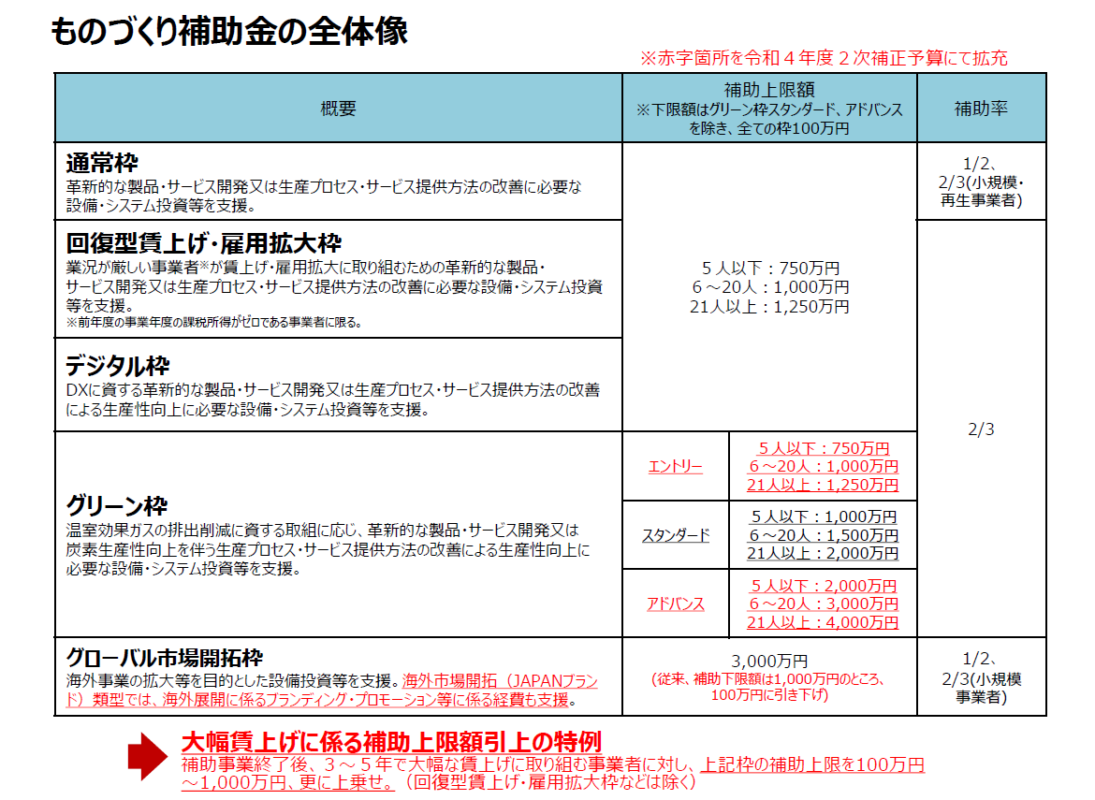 |  | － | 14次公募：令和5年1月11日（水）～令和5年4月19日（水）17時まで その後も令和６年度まで切れ目なく公募を実施予定。 | 14次公募分の採択発表は、令和5年6月中旬頃を予定。 | 有り | 採択審査委員会による審査を実施。 詳細は直近14次公募の公募要領をご参照。 https://portal.monodukuri-hojo.jp/common/bunsho/ippan/14th/reiwakoubo_14_20230214.pdf
○ | ○ | ○ | － | － | － | － | － | 会場までの交通費 | 年3回 | － | 有り | 関係機関の推薦等による
○ | ○ | ○ | － | 入居期間は原則５年以内 | － | － | － | 敷金、賃料、駐車場代、水道光熱費、通信費、産業廃棄物、廃液処理費用等 | 随時 | 随時 | 有り | 中小機構が審査を行い、賃借人を決定します。
○ | ○ | ○ | － | － | － | － | － | － | 随時 | － | 無し | －
○ | ○ | × | 各特典のお申込毎に、無料または月額数万円程度 | 加入月の末日から6ヵ月以内 | － | － | － | － | 随時 | 随時 | 有り | 〈七十七〉創業応援パッケージ申込時：審査なし 各特典申込時：特典によっては審査等あり
○ | ○ | × | － | － | － | ご融資の場合には、融資制度等によって利率が異なります。 | － | － | 随時 | 随時 | 有り | ご融資にあたっては、所定の審査があります。
× | × | × | ①一般枠：単年度100万円以内 ②AI・IoT枠：単年度250万円以内 | 補助金交付決定の日が属する年度及びその翌年度の2か年度 | ①一般枠：補助対象経費の2分の１以内 ②AI・IoT枠：補助対象経費の3分の2以内 | － | － | － | 令和５年４月19日～令和５年５月18日 | 令和5年6月中旬予定 | 有り | ①事前選定：書類選考 ②審査：外部の有識者による審査において、「地域経済への寄与度」、「事業の目的と動機」、 「事業内容」、「事業実現」の観点から審査を行い、事業認定者を選考します。
○ | ○ | ○ | ①【一般 型】１件当たり上限「２００万円」以内 ②【技術志向型】 １件当たり上限「３００万円」以内 | － | 助成対象経費の１/２以内 | － | － | － | ①令和５年４月10日～令和５年5月19日 ②令和５年６月中旬頃 | ①令和５年6月 ②令和５年8月 | 有り | ・提出された応募書類に対して、資格審査（書類確認）を行います。 ・審査委員会において、申請者による事業計画のプレゼンテーションを経た後、審査委員の評価により、助成金交付を決定します。
○ | ○ | ○ | １研究会当たり上限「８０万円」以内 | 補助金交付決定の日から翌年２月末まで | 補助対象経費の１０分の１０以内 | － | － | － | 令和5年4月10日～令和5年5月19日 | 令和5年6月上旬 | 有り | ・提出された申請書とプレゼンテーションによる審査委員会を行います。 ・採択の条件として、必要に応じて追加資料の提出を求めることがあります。 ・審査評価として、(1)事業化の可能性、(2)新規性、(3)市場性、(4)事業遂行能力、(5)地域貢献度を基準としています。
○ | ○ | ○ | － | － | － | － | － | 産業技術総合センター条例，及び産業技術総合センター条例に定める額 | 随時 | 随時 | 無し | －
○ | ○ | ○ | － | － | － | － | － | 産業技術総合センター条例，及び産業技術総合センター条例に定める額 | 随時 | 随時 | 無し | －
...

